Forside
KonfliktStatistik 1. kvartal 2022
8. juni 2022
Statistik Nyt

Lidt flere konflikter i 1. kvartal 2022

Der er lidt flere konlikter i 1. kvartal 2022 både i forhold til sidste kvartal men også generelt for et første kvartal på året. I 1. kvartal 2022 var der 2.438 tabte arbejdsdage som følge af 34 overenskomststridige arbejdsstandsninger. Det lidt højere konfliktomfang skal ses i lyset af, at niveauet for konflikter i de senere år har været meget lavt på grund af coronapandemien og nedlukningen af samfundet. Ansættelse og afskedigelse, arbejdsforhold samt løn stod for størstedelen af konflikter.

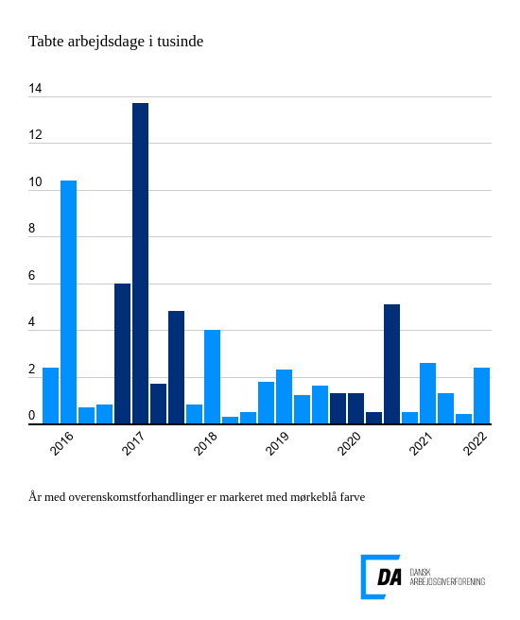

Tabel 1 Overenskomststridige arbejdsstandsninger, år og kvartaler
Tabel 2 Overenskomststridige arbejdsstandsninger - konfliktårsager (kun i publikationen)
Tabel 3 Overenskomststridige arbejdsstandsninger, 1. kvartal 1991-
Tabel 4 Overenskomststridige arbejdsstandsninger, 1991-
Tabel 5 Konfliktårsag: Løn og andre betalingsforpligtelser, 1. kvartal 1991-
Tabel 6 Konfliktårsag: Løn og andre betalingsforpligtelser, 1991-
Metode
Kontakt

I 1. kvartal 2022 var der 34 overenskomststridige arbejdsstandsninger, der førte til 2.438 tabte arbejdsdage. Arbejdsstandsningerne involverede i gennemsnit 45,2 personer og var af én dags varighed. Antal af tabte arbejdsdage er steget siden 4. kvartal 2021. Der er også flere konfliketer for et første kvartal på året. For eksempel var der i 2019, som havde det sidste 1. kvartal før coronapandemien, 1.801 tabte arbejdsdage. Generelt skal det lidt højere konfliktomfang ses i lyset af, at niveauet for konflikter i de senere år har været meget lavt på grund af coronapandemien og nedlukningen af samfundet.

Ansættelse og afskedigelse ledte til flest konflikter
De tre hyppigst årsager til konflikter i 1. kvartal 2022 var ansættelse og afskedigelse, arbejdsforhold samt løn. Konflikter omkring ansættelse og afskedigelse ledte til 3 konflikter og 1.401 tabte arbejdsdage. Arbejdsforhold ledte til 7 konflikter og 543 tabte arbejdsdage. Løn og andre betalingsforpligtelser stod for 21 konflikter og resulterede i 254 tabte arbejdsdage. De tre konfliktårsager stod samlet for 90 pct. af årets tabte arbejdsdage.

